Lab.Calcs.Assumptions
 | Coefficient |  |  |  |  |  |  | Adjustment Factor |  | 4.52 |  | Check | 110.019 | 112.75 | 173.194 | 395.772
Subsubsector | flab-rn | flab-rp | flab-rs | flab-rt | flab-un | flab-up | flab-us | flab-ut |  | Total | Capacity | Total | flab-rn | flab-rp | flab-rs | flab-rt | Total wage bill | FOM | FOM R/kW | FOM model
Power Sector shares | 0.009375 | 0.0075892857143 | 0.010267857143 | 0 | 0.071875 | 0.26517857143 | 0.048214285714 | 0.5875 | SA numbers | 000 empl./GW | GW | 000
EPumpStorage | 0.01413 | 0.01144 | 0.01548 | 0 | 0.10833 | 0.39967 | 0.07267 | 0.88546 | 0.33344431233 | 1.507 | 0 | 0.000 | 0.0 | 0.0 | 0.0 | 0.0 | 0.0 |  | 5.53 | 3.9
EBiomass | 0.01413 | 0.01144 | 0.01548 | 0 | 0.10833 | 0.39967 | 0.07267 | 0.88546 | 0.33344431233 | 1.507 | 0 | 0.000 | 0.0 | 0.0 | 0.0 | 0.0 | 0.0 |  | 5.53
Ehydro | 0.01413 | 0.01144 | 0.01548 | 0 | 0.10833 | 0.39967 | 0.07267 | 0.88546 | 0.33344431233 | 1.507 | 0 | 0.000 | 0.0 | 0.0 | 0.0 | 0.0 | 0.0 |  | 5.53 | 36
EHydroDam | 0.01413 | 0.01144 | 0.01548 | 0 | 0.10833 | 0.39967 | 0.07267 | 0.88546 | 0.33344431233 | 1.507 | 1.26 | 1.899 | 2.0 | 1.6 | 3.4 | 0.0 | 7.0 |  | 5.53 | 36
EHydroROR | 0.01413 | 0.01144 | 0.01548 | 0 | 0.10833 | 0.39967 | 0.07267 | 0.88546 | 0.33344431233 | 1.507 | 0.14 | 0.211 | 0.2 | 0.2 | 0.4 | 0.0 | 0.8 |  | 5.53 | 36
EImports | 0 | 0 | 0 | 0 | 0 | 0 | 0 | 0 | 0 | 0.000 | 0 | 0.000 | 0.0 | 0.0 | 0.0 | 0.0 | 0.0 |  | 0.00
EPV_Grid | 0.01594 | 0.01291 | 0.01746 | 0 | 0.12224 | 0.45099 | 0.082 | 0.99916 | 0.37626180069 | 1.701 | 0.07 | 0.119 | 0.1 | 0.1 | 0.2 | 0.0 | 0.4 |  | 6.23 | 256
EPV_Dist | 0.01594 | 0.01291 | 0.01746 | 0 | 0.12224 | 0.45099 | 0.082 | 0.99916 | 0.37626180069 | 1.701 | 0 | 0.000 | 0.0 | 0.0 | 0.0 | 0.0 | 0.0 |  | 6.23 | 299
EPV_Dist | 0.01594 | 0.01291 | 0.01746 | 0 | 0.12224 | 0.45099 | 0.082 | 0.99916 | 0.37626180069 | 1.701 | 0 | 0.000 | 0.0 | 0.0 | 0.0 | 0.0 | 0.0 |  | 6.23 | 299
EPV_Dist | 0.01594 | 0.01291 | 0.01746 | 0 | 0.12224 | 0.45099 | 0.082 | 0.99916 | 0.37626180069 | 1.701 | 0 | 0.000 | 0.0 | 0.0 | 0.0 | 0.0 | 0.0 |  | 6.23 | 299
ECSP | 0.01952 | 0.0158 | 0.02138 | 0 | 0.14967 | 0.5522 | 0.1004 | 1.2234 | 0.4607037037 | 2.082 | 0 | 0.000 | 0.0 | 0.0 | 0.0 | 0.0 | 0.0 |  | 7.63 | 869
EWind | 0.01318 | 0.01067 | 0.01444 | 0 | 0.10106 | 0.37287 | 0.06779 | 0.82608 | 0.31108281387 | 1.406 | 0 | 0.000 | 0.0 | 0.0 | 0.0 | 0.0 | 0.0 |  | 5.15 | 554
EBattery-Commerce | 0.01413 | 0.01144 | 0.01548 | 0 | 0.10833 | 0.39967 | 0.07267 | 0.88546 | 0.33344431233 | 1.507 | 0 | 0.000 | 0.0 | 0.0 | 0.0 | 0.0 | 0.0 |  | 5.53
EBattery-Industry | 0.01413 | 0.01144 | 0.01548 | 0 | 0.10833 | 0.39967 | 0.07267 | 0.88546 | 0.33344431233 | 1.507 | 0 | 0.000 | 0.0 | 0.0 | 0.0 | 0.0 | 0.0 |  | 5.53
EBattery-Residential | 0.01413 | 0.01144 | 0.01548 | 0 | 0.10833 | 0.39967 | 0.07267 | 0.88546 | 0.33344431233 | 1.507 | 0 | 0.000 | 0.0 | 0.0 | 0.0 | 0.0 | 0.0 |  | 5.53
Ebattery_Grid | 0.01413 | 0.01144 | 0.01548 | 0 | 0.10833 | 0.39967 | 0.07267 | 0.88546 | 0.33344431233 | 1.507 | 0 | 0.000 | 0.0 | 0.0 | 0.0 | 0.0 | 0.0 |  | 5.53
ECoal_CB | 0.01413 | 0.01144 | 0.01548 | 0 | 0.10833 | 0.39967 | 0.07267 | 0.88546 | 0.33344431233 | 1.507 | 0 | 0.000 | 0.0 | 0.0 | 0.0 | 0.0 | 0.0 |  | 5.53 | 336
ECoal_WB | 0.01413 | 0.01144 | 0.01548 | 0 | 0.10833 | 0.39967 | 0.07267 | 0.88546 | 0.33344431233 | 1.507 | 0 | 0.000 | 0.0 | 0.0 | 0.0 | 0.0 | 0.0 |  | 5.53 | 336
EGas | 0.01413 | 0.01144 | 0.01548 | 0 | 0.10833 | 0.39967 | 0.07267 | 0.88546 | 0.33344431233 | 1.507 | 0.75 | 1.130 | 1.2 | 1.0 | 2.0 | 0.0 | 4.1 |  | 5.53 | 150
ENuclear | 0.02734 | 0.02213 | 0.02994 | 0 | 0.2096 | 0.77329 | 0.1406 | 1.71323 | 0.64516129032 | 2.916 | 0 | 0.000 | 0.0 | 0.0 | 0.0 | 0.0 | 0.0 |  | 10.69 | 885
EOil | 0.01413 | 0.01144 | 0.01548 | 0 | 0.10833 | 0.39967 | 0.07267 | 0.88546 | 0.33344431233 | 1.507 | 1.69 | 2.547 | 2.6 | 2.2 | 4.5 | 0.0 | 9.3 |  | 5.53 | 58
Total Generation |  |  |  |  |  |  |  |  |  |  | 3.910 | 5.907 |  |  |  |  | 22 |  | 0.00
Etrans | 0.01211 | 0.0098 | 0.01326 | 0 | 0.09284 | 0.34252 | 0.06228 | 0.75884 | 0.28576111111 | 1.292 | 1.605 | 2.073 | 2.1 | 1.8 | 3.7 | 0.0 | 8 |  | 4.73 | 26
Edist | 0 | 0 | 0 | 0 | 0 | 0 | 0 | 0 |  |  |  | 14.41 |  |  |  |  | 53 |  | 0.00
EDist Commercial | 0.0238 | 0.01927 | 0.02606 | 0 | 0.18245 | 0.67315 | 0.12239 | 1.49136 | 0.562 | 2.538 | 0.17 | 0.43 | 0.4 | 0.4 | 0.8 | 0.0 | 1.6 |  | 9.30 | 1466
EDist Industry | 0.02182 | 0.01766 | 0.0239 | 0 | 0.16729 | 0.61722 | 0.11222 | 1.36744 | 0.515 | 2.328 | 0.48 | 1.12 | 1.2 | 1.0 | 2.0 | 0.0 | 4.1 |  | 8.53 | 1466
EDist Urban | 0.13254 | 0.10729 | 0.14516 | 0 | 1.01614 | 3.749 | 0.68164 | 8.30587 | 3.128 | 14.138 | 0.81 | 11.45 | 11.8 | 9.8 | 20.4 | 0.0 | 42.0 |  | 51.82 | 348
Edist Rural | 0.13254 | 0.10729 | 0.14516 | 0 | 1.01614 | 3.749 | 0.68164 | 8.30587 | 3.128 | 14.138 | 0.1 | 1.41 | 1.5 | 1.2 | 2.5 | 0.0 | 5.2 |  | 51.82 | 733
Edist Transport | 0.02178 | 0.01763 | 0.02386 | 0 | 0.16699 | 0.6161 | 0.11202 | 1.36496 | 0.514 | 2.323 | 0 | 0.00 | 0.0 | 0.0 | 0.0 | 0.0 | 0.0 |  | 8.52 | 733
Total | 0.21 | 0.17 | 0.23 | 0.00 | 1.61 | 5.94 | 1.08 | 13.16 |  |  |  | 22.4 |  |  |  |  | 82
Target Total |  |  |  |  |  |  |  |  |  |  |  | 22.4 |  |  |  |  | 23198

 |  |  |  |  |  |  |  | Table 7.1 from Tobias's book.
 |  |  |  |  |  |  |  |  |  |  |  |  |  |  | Summary Table for report
 |  |  |  |  |  |  |  |  |  |  |  |  |  |  |  | Employment ('000) | Capacity (GW) | Empl.Intensity (000 empl./GW)
 |  |  |  |  |  |  |  |  |  |  |  |  |  |  | Total Generation | 5.9 | 3.9 | 1.51
Base Year Capacity | Capacity GW |  |  |  |  |  |  |  |  |  |  |  |  |  | Nuclear | 1.2 | 0.0 | #DIV/0!
EDist Commercial | 0.17 |  |  |  |  |  |  |  |  |  |  |  |  |  | Other | 4.7 | 3.9 | 1.20
EDist Industry | 0.48 |  |  |  |  |  |  |  |  |  |  |  |  |  | Toral Transmission & other corporate | 2.1 | 1.6 | 1.29
EDist Rural | 0.1 |  |  |  |  |  |  |  |  |  |  |  |  |  | Total Distribution | 14.4 | 1.6 | 9.24
Edist Urban | 0.81 |  |  |  |  |  |  |  |  |  |  |  |  |  | Dist.Residential | 0.4 | 0.2 | 2.54
EGas | 0.75 |  |  |  |  |  |  |  |  |  |  |  |  |  | Dist.Commerce | 1.4 | 0.1 | 14.14
EHydroDam | 1.26 |  |  |  |  |  |  |  |  |  |  |  |  |  | Dist.Industry | 11.5 | 0.8 | 14.14
EHydroROR | 0.14 |  |  |  |  |  |  |  |  |  |  |  |  |  | Dist.Other | 1.1 | 0.5 | 2.33
EOil | 1.69 |  |  |  |  |  |  |  |  |  |  |  |  |  | Total Electricity Sector | 22.4
EPV_Grid | 0.07
Etrans | 1.605 |  |  |  | BWR | Tech | O&M job years | MW | O&M job years /GW | Life | Annual O&M Jobs/GW | Capacity Factor | Annual TWh | Annual Jobs/TWh | Cumul TWh | Job years/TWh |  |  |  |  |  | Plant | O&M Jobs | MW | Annual O&M Jobs/GW | Capacity Factor | TWh | Jobs/TWh | Job years/GW
EWind |  |  |  |  | 1 | PV | 6117 | 632 | 9,679 | 25 | 387.2 | 28% | 1.5501696 | 158 | 38.8 | 158 |  | 1 | Arnot |  | 1 | Arnot | 677 | 2220 | 305 | 75% | 14.6 | 46.4
TakeOrPayContracts-Diesel | 13.02 |  |  |  | 2 | PV | 3809 | 417 | 9,134 | 25 | 365.4 | 28% | 1.0228176 | 149 | 25.6 | 149 |  | 1 | 677 |  | 2 | Camden | 324 | 1520 | 213 | 75% | 10.0 | 32.4
TakeOrPayContracts-Gas | 10.95 |  |  |  | 3 | PV | 7513 | 435 | 17,271 | 25 | 690.9 | 28% | 1.066968 | 282 | 26.7 | 282 |  | 2 | Camden |  | 3 | Duvha | 696 | 3480 | 200 | 75% | 22.9 | 30.4
 |  |  |  |  | 1 | Wind | 2461 | 634 | 3,882 | 20 | 194.1 | 36% | 2.019931608 | 61 | 40.4 | 61 |  | 2 | 324 |  | 4 | Grootvlei | 427 | 1080 | 395 | 75% | 7.1 | 60.2
 |  |  |  |  | 2 | Wind | 2238 | 563 | 3,975 | 20 | 198.8 | 36% | 1.793724756 | 62 | 35.9 | 62 |  | 3 | Duvha |  | 5 | Hendrina | 644 | 1900 | 339 | 75% | 12.5 | 51.6
 |  |  |  |  | 3 | Wind | 8506 | 787 | 10,808 | 20 | 540.4 | 36% | 2.507391444 | 170 | 50.1 | 170 |  | 3 | 696 |  | 6 | Kendal | 668 | 3840 | 174 | 75% | 25.2 | 26.5
 |  |  |  |  | 1 | CSP | 1382 | 150 | 9,213 | 30 | 307.1 | 40% | 0.5256 | 88 | 15.8 | 88 |  | 4 | Grootvlei |  | 7 | Komati | 331 | 900 | 368 | 75% | 5.9 | 56.0
 |  |  |  |  | 2 | CSP | 1180 | 50 | 23,600 | 30 | 786.7 | 40% | 0.1752 | 225 | 5.3 | 225 |  | 4 | 427 |  | 8 | Kriel | 701 | 2880 | 243 | 75% | 18.9 | 37.0
 |  |  |  |  | 3 | CSP | 1730 | 200 | 8,650 | 30 | 288.3 | 40% | 0.7008 | 82 | 21.0 | 82 |  | 5 | Hendrina |  | 10 | Lethabo | 628 | 3540 | 177 | 75% | 23.3 | 27.0
 |  |  |  |  |  |  |  |  |  |  |  |  |  |  |  |  |  | 5 | 644 |  | 11 | Majuba | 508 | 3,840 | 132 | 75% | 25.2 | 20.1
 |  |  |  |  |  | PV average (round 1-2) |  |  | 9,407 |  | 376.3 |  |  | 153 |  |  |  | 6 | Kendal |  | 12 | Matimba | 476 | 3720 | 128 | 75% | 24.4 | 19.5
 |  |  |  |  |  | Wind average (round 1-3) |  |  | 6,222 |  | 311.1 |  |  | 98 |  |  |  | 6 | 668 |  | 13 | Matla | 659 | 3480 | 189 | 75% | 22.9 | 28.8
 |  |  |  |  |  | CSP average (round 1-3) |  |  | 13,821 |  | 461 |  |  | 131 |  |  |  | 7 | Komati |  | 15 | Tutuka | 649 | 3540 | 183 | 75% | 23.3 | 27.9
 |  |  |  |  |  |  |  |  |  |  |  |  |  |  |  |  |  | 7 | 331 |  |  | Average Coal |  |  | 206 |  |  | 31
 |  |  |  |  | Summary |  |  |  |  |  |  |  |  |  |  |  |  | 8 | Kriel |  |  |  |  |  |  |  |  |  |  | http://www.eskom.co.za/Whatweredoing/ElectricityGeneration/KoebergNuclearPowerStation/TheKoebergExperience/Pages/The_Koeberg_Experience.aspx
 |  |  |  |  |  | jobs/TWh |  |  |  | jobs/GW |  |  |  |  |  |  |  | 8 | 701 |  |  | Koeberg | 1200 | 1860 | 645 | 80% | 13.0 | 92.1
 |  |  |  |  |  | PV | Wind | Coal | Nuclear | PV | Wind | Coal | Nuclear |  |  |  |  | 9 | Kusile
 |  |  |  |  | REIPPP round 1,2 | 153 | 62 |  |  | 376 | 196 |  |  |  |  |  |  | 9 | 247
 |  |  |  |  | REIPPP round 3 | 282 | 170 |  |  | 691 | 540 |  |  |  |  |  |  | 10 | Lethabo |  |  |  |  |  |  |  |  |  |  | http://www.energy.gov.za/files/IEP/2016/IEP-AnnexureB-Macroeconomic-Assumptions.pdf
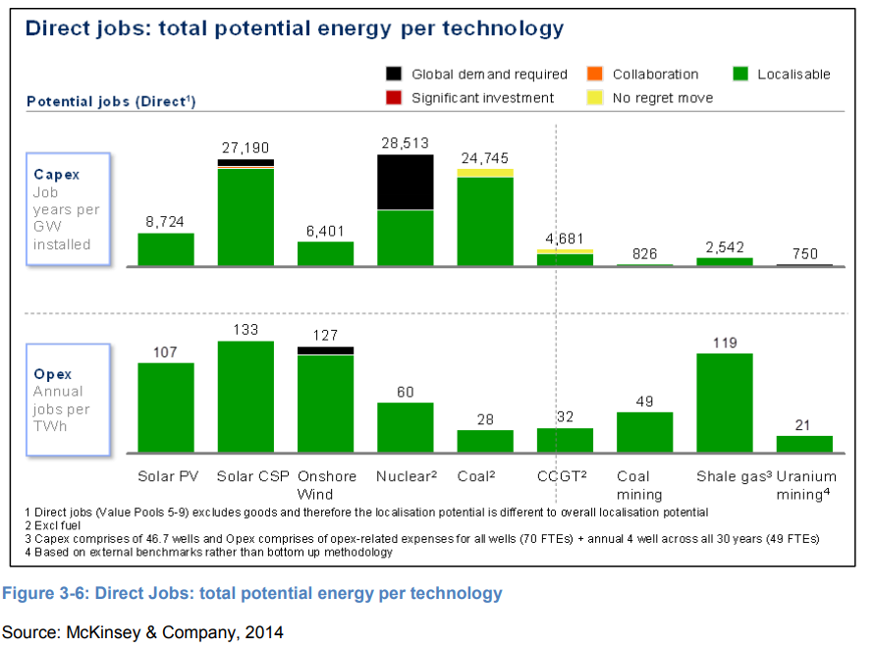
 |  |  |  |  | McKinsey/IEP | 107 | 127 | 28 | 60 | 262 | 405 | 184 | 420 |  |  |  |  | 10 | 628
 |  |  |  |  | EIA_2017 | 44 | 22 |  |  | 107 | 69 |  |  |  |  |  |  | 11 | Majuba |  |  |  |  | GW | Employees | jobs/GW/yr |  | jobs/TWh
 |  |  |  |  | Eskom |  |  | 35.7 | 92.1 |  |  | 206 | 645 |  |  |  |  | 11 | 508 |  |  | Ecoal (Eskom only) |  | 35.84 | 7388 | 206 | This seems too low
 |  |  |  |  | This Study | 153 | 98 | 1041.0 | 92.1 | 376 | 311 | 6840 | 645 |  |  |  |  | 12 | Matimba |  |  | EHydro |  | 0.67 |  | 0
 |  |  |  |  |  |  |  |  |  |  |  |  |  |  |  |  |  | 12 | 476 |  |  | ENuclear |  | 1.86 | 1200 | 645
 |  |  |  |  |  |  |  |  |  |  |  |  |  |  |  |  |  | 13 | Matla |  |  | EOil |  | 2.46 |  | 0
 |  |  |  | From SAM |  |  |  |  |  |  |  |  |  |  |  |  |  | 13 | 659 |  |  | EPumpStorage |  | 1.58 |  | 0
 |  |  |  | Total employed in electricity sector: |  |  | South Africa |  | Ghana |  |  |  |  |  |  |  |  | 14 | Medupi |  |  |  |  | 42.41
 |  |  |  |  |  |  | 2012 |  | aelec |  |  |  |  |  |  |  |  | 14 | 293 |  |  |  |  | GW | jobs
 |  |  |  | flab-p | nat | base | 3.730645 | flab-rn | 0.21 | 0.0094 |  |  |  |  |  |  |  | 15 | Tutuka |  |  | Total Gx |  | 3.910 | 15221.333333
 | nat | BASE |  | flab-m | nat | base | 4.245748 | flab-rp | 0.17 | 0.0076 |  |  |  |  |  |  |  | 15 | 649 |  |  | Balancing Nuclear with average |  | 2.050 | 14021.333333 | 6840 | Will use this | 1041.0463922
 | nat | BASE |  | flab-s | nat | base | 14.047689 | flab-rs | 0.23 | 0.0103
 | nat | BASE |  | flab-t | nat | base | 50.291948 | flab-rt |  | 0.0000 |  |  |  |  |  |  |  | CAMDEN | 1,520
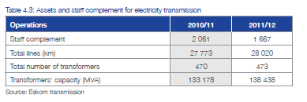
 | nat | BASE |  |  |  |  |  | flab-un | 1.61 | 0.0719 |  |  |  |  |  |  |  | GROOTVLEI | 360
 | nat | BASE |  |  |  |  |  | flab-up | 5.94 | 0.2652 |  |  |  |  |  |  |  | KOMATI | 200
 | nat | BASE |  |  |  |  |  | flab-us | 1.08 | 0.0482 |  |  |  |  |  |  |  | ARNOT | 2,220
 | nat | BASE |  |  |  |  |  | flab-ut | 13.16 | 0.5875 |  |  |  |  |  |  |  | DUVHA | 3,480
 | nat | BASE |  |  |  |  |  |  |  |  |  |  |  |  |  |  |  | HENDRINA | 1,900
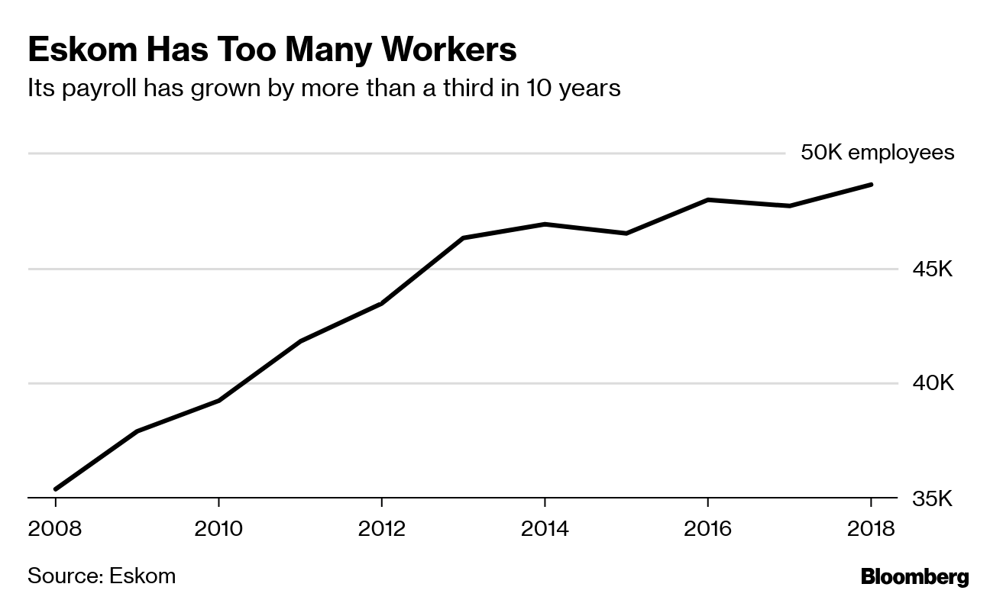
 |  |  |  |  |  |  |  |  |  |  |  |  |  |  |  |  |  | KENDAL | 3,840
 |  |  |  | Total |  |  | 72.3 |  | 22.4 |  |  |  |  |  |  |  |  | KRIEL | 2,880
 |  |  |  | Total Employed at Eskom |  |  | 44 |  |  |  |  |  |  |  |  |  |  | LETHABO | 3,540
 |  |  |  | Munics |  |  | 28 |  |  |  |  |  |  |  |  |  |  | MAJUBA DRY | 1,830
 |  |  |  | Eskom Distribution |  |  | 28 |  |  |  |  |  |  |  |  |  |  | MAJUBA WET | 2,010
 |  |  |  |  |  |  |  |  |  |  |  |  |  |  |  |  |  | MATIMBA | 3,720
 |  |  |  | Eskom (Gx+ Other) |  |  | 16 |  |  |  |  |  |  |  |  |  |  | MATLA | 3,480
 |  |  |  | Generation |  |  | 8.6 |  |  |  |  |  |  |  |  |  |  | TUTUKA | 3,540
 |  |  |  | Other (Tx+Head office) |  |  | 7 |  |  |  |  |  |  |  |  |  |  | KELVIN A | 50
 |  |  |  |  |  |  |  |  |  |  |  |  |  |  |  |  |  | KELVIN B | 160
 |  |  |  |  |  |  |  |  |  |  |  |  |  |  |  |  |  | PRETORIA WEST | 90
 |  |  |  | From NERSA |  |  |  | Head Office/other |  |  |  |  |  |  |  |  |  | ROOIWAL | 180
 |  |  |  |  | Generation | Transmission | Tx+Other Corporate | Other corporate | Finance+HR | Eskom Rotek | New build | Distribution | Total |  |  |  |  | Sasol Infrachem | 150
 |  |  |  | Eskom Optimal staffing vision in 2019 | 10.107 | 2.005 |  | 2.135 | 1.889 | 5.164 | 1.441 | 10.508 | 33.249 |  |  |  |  | Sasol SSF | 500
 |  |  |  | Eskom 2012 | 12.42 | 1.67 |  | 7.83 |  |  |  | 22.08 | 44 |  |  |  |  | OCGT liquid fuels Existing | 180
 |  |  |  | Munics 2012 | 1.08 |  |  | 3.7 |  |  |  | 23.48 | 28.27603 |  |  |  |  | OCGT liquid fuels Existing | 1350
 |  |  |  | Combined 2012 | 13.50 | 1.67 |  | 11.54603 |  |  |  | 45.56 | 72.3 |  |  |  |  | OCGT liquid fuels Existing | 750
 |  |  |  | This Study | 15.221 |  | 9.773 |  |  |  |  | 47.281 | 72.276 |  |  |  |  | OCGT liquid fuels Existing | 180
 | Generation | Transmission | Tx+Other Corporate | Other corporate | Finance+HR | Eskom Rotek | New build | Distribution
Eskom Optimal staffing vision in 2019 | 10.107 | 2.005 |  | 2.135 | 1.889 | 5.164 | 1.441 | 10.508
Eskom 2012 | 12.42 | 1.67 |  | 7.83 |  |  |  | 22.08
Munics 2012 | 1.08 |  |  | 3.71603 |  |  |  | 23.48
Combined 2012 | 13.5 | 1.67 |  | 11.54603 |  |  |  | 45.56
This Study | 15.221333333 |  | 9.77303 |  |  |  |  | 47.281333333
 |  |  |  |  | 21% |  | 65% |  |  |  |  | 13.5% |  |  |  |  |  | Hydro Existing Region | 1500
 | Generation | Transmission | Tx+Other Corporate | Other corporate | Finance+HR | Eskom Rotek | New build | Distribution
Eskom 2012 | 12.42 | 1.67 |  | 7.8 |  |  |  | 22.08
Munics 2012 | 1.08 |  |  | 3.7 |  |  |  | 23.48
Combined 2012 | 13.5 | 1.67 |  | 11.5 |  |  |  | 45.56
This Study | 15.221333333 |  | 9.77303 |  |  |  |  | 47.281333333
 |  |  |  | Model 2050 |  |  | 41.0

 |  |  |  | Transmission Capacity |  | GW | 34.2 |  |  |  |  |  |  |  |  |  |  | Hydro existing South Africa | 65
 |  |  |  | Empl. (Tx only) |  | 000 empl./GW | 0.048830409357 |  |  |  |  |  |  |  |  |  |  | Hydro existing South Africa | 360
 |  |  |  | Empl. (Tx+HQ) |  |  | 0.28576111111 |  |  |  |  |  |  |  |  |  |  | Hydro existing South Africa | 240
 |  |  |  |  |  |  |  |  |  |  |  |  |  |  |  |  |  | Nuclear Existing | 1860

 |  |  |  | Distribution Details

 |  |  |  | Customer Category | Total Customers (million)
 |  |  |  | Domestic | 31.005621
 |  |  |  | Agriculture | 0.108553
 |  |  |  | Mining | 0.001125
 |  |  |  | Manufacturing/industrial | 0.031539
 |  |  |  | Commercial | 0.327467
 |  |  |  | Transport | 0.000616
 |  |  |  | General | 0.012408
 |  |  |  | Redistributors | 0.00103
 |  |  |  | Total | 31.488359

 |  |  |  |  | Weighting | 0.6 |  | 0.4
 |  |  |  | Satim sub-Sectors | BY Customers (m) | Share | BY Capacity (GW) | Share | weighted Share | Employment | 2012 Employment '000 empl./GW | If Include Eskom vision
 |  |  |  | EDist Residential | 31.005621 | 98% | 10.6821 | 29% | 71% | 33.41 | 3.128 | 25.23 | 2.362
 |  |  |  | EDist Agriculture | 0.108553 | 0% | 0.912 | 2% | 1% | 0.57 | 0.620 | 0.43 | 0.468
 |  |  |  | EDist Industry | 0.045072 | 0% | 18.7765 | 51% | 20% | 9.67 | 0.515 | 7.30 | 0.389
 |  |  |  | EDist Commercial | 0.328497 | 1% | 6.0609 | 16% | 7% | 3.40 | 0.562 | 2.57 | 0.424
 |  |  |  | Edist Transport | 0.000616 | 0% | 0.4507 | 1% | 0% | 0.23 | 0.514 | 0.17 | 0.388

 |  |  |  | Total | 31.488359 |  | 36.8822 |  |  | 47.281 |  | 35.709

